圖表索引
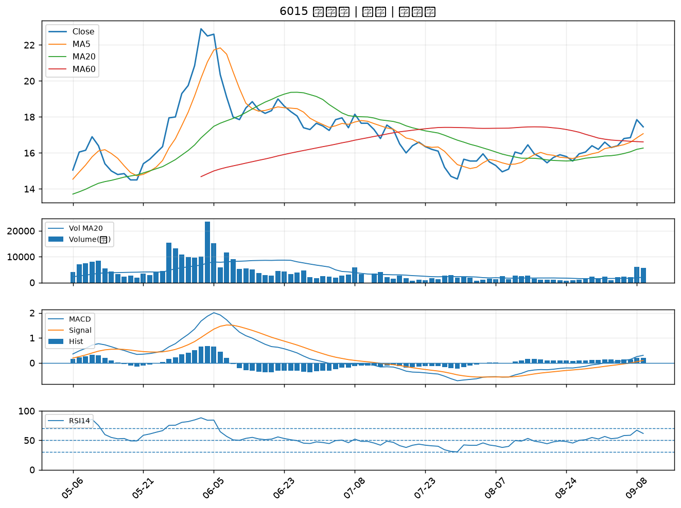
股票代號 | 股票名稱 | 市場 | 買進觀察分級 | 主力突破分數 | 圖表路徑
2069 | 運錩 | 上市 | A級 | 6 | output/charts/20260909/2069_運錩.png
6505 | 台塑化 | 上市 | A級 | 4 | output/charts/20260909/6505_台塑化.png
2617 | 台航 | 上市 | A級 | 4 | output/charts/20260909/2617_台航.png
8996 | 高力 | 上市 | A級 | 3 | output/charts/20260909/8996_高力.png
6531 | 愛普* | 上市 | A級 | 3 | output/charts/20260909/6531_愛普*.png
6196 | 帆宣 | 上市 | B級 | 6 | output/charts/20260909/6196_帆宣.png
2413 | 環科 | 上市 | B級 | 5 | output/charts/20260909/2413_環科.png
8227 | 巨有科技 | 上櫃 | B級 | 5 | output/charts/20260909/8227_巨有科技.png
8926 | 台汽電 | 上市 | B級 | 5 | output/charts/20260909/8926_台汽電.png
1309 | 台達化 | 上市 | B級 | 5 | output/charts/20260909/1309_台達化.png
3624 | 光頡 | 上櫃 | B級 | 4 | output/charts/20260909/3624_光頡.png
6547 | 高端疫苗 | 上櫃 | B級 | 4 | output/charts/20260909/6547_高端疫苗.png
3055 | 蔚華科 | 上市 | B級 | 4 | output/charts/20260909/3055_蔚華科.png
1528 | 恩德 | 上市 | B級 | 4 | output/charts/20260909/1528_恩德.png
2382 | 廣達 | 上市 | B級 | 3 | output/charts/20260909/2382_廣達.png
1102 | 亞泥 | 上市 | B級 | 3 | output/charts/20260909/1102_亞泥.png
3045 | 台灣大 | 上市 | B級 | 3 | output/charts/20260909/3045_台灣大.png
2834 | 臺企銀 | 上市 | B級 | 3 | output/charts/20260909/2834_臺企銀.png
3026 | 禾伸堂 | 上市 | B級 | 3 | output/charts/20260909/3026_禾伸堂.png
1721 | 國慶科技 | 上市 | B級 | 3 | output/charts/20260909/1721_國慶科技.png
2605 | 新興 | 上市 | B級 | 2 | output/charts/20260909/2605_新興.png
2615 | 萬海 | 上市 | B級 | 2 | output/charts/20260909/2615_萬海.png
3441 | 聯一光 | 上櫃 | B級 | 2 | output/charts/20260909/3441_聯一光.png
6426 | 統新 | 上市 | B級 | 2 | output/charts/20260909/6426_統新.png
3354 | 律勝 | 上櫃 | B級 | 2 | output/charts/20260909/3354_律勝.png
6829 | 千附精密 | 上櫃 | B級 | 2 | output/charts/20260909/6829_千附精密.png
2305 | 全友 | 上市 | B級 | 2 | output/charts/20260909/2305_全友.png
2412 | 中華電 | 上市 | B級 | 2 | output/charts/20260909/2412_中華電.png
6672 | 騰輝電子-KY | 上市 | B級 | 2 | output/charts/20260909/6672_騰輝電子-KY.png
6015 | 宏遠證 | 上櫃 | B級 | 2 | output/charts/20260909/6015_宏遠證.png

2069 運錩｜A級
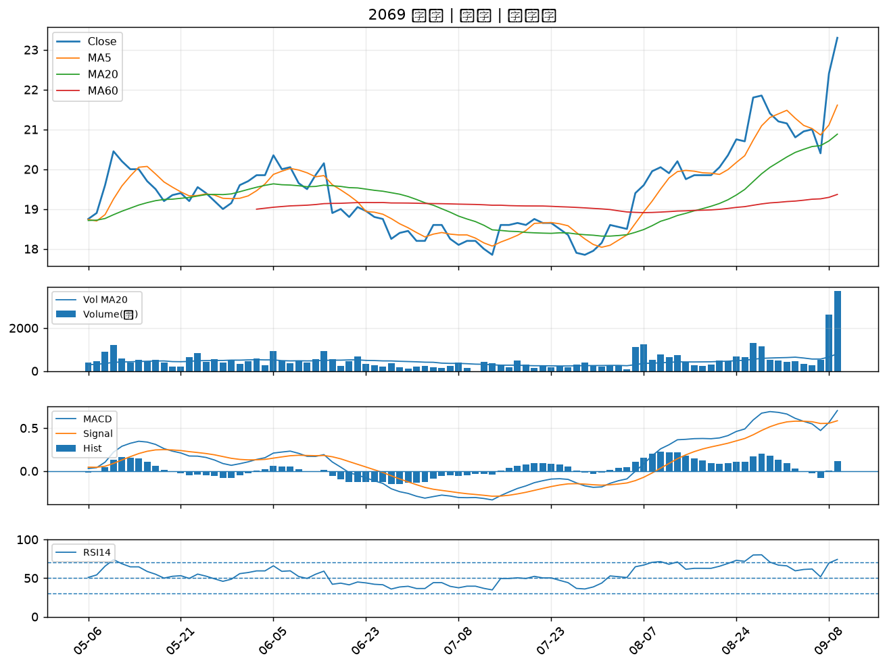

6505 台塑化｜A級
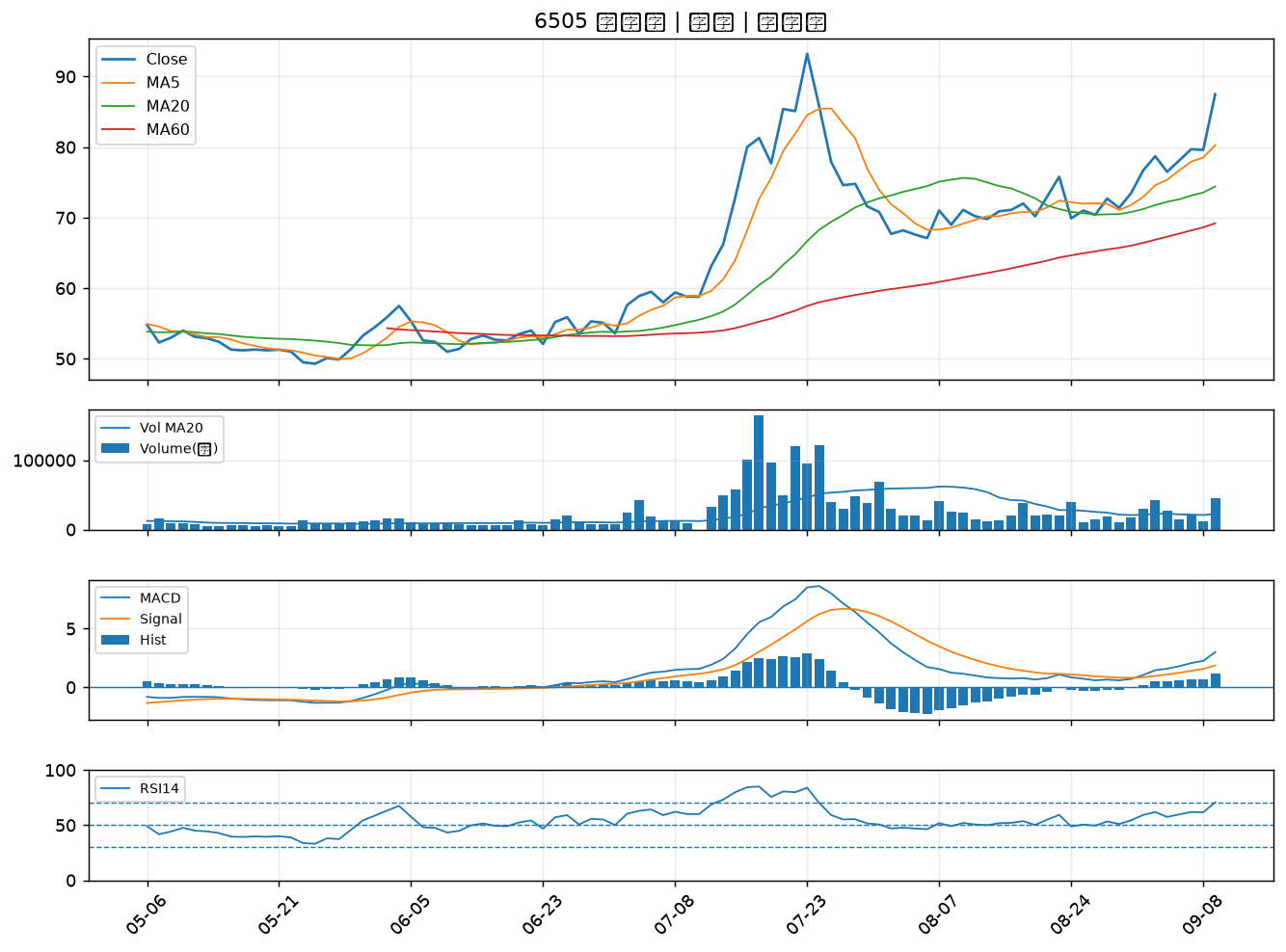

2617 台航｜A級
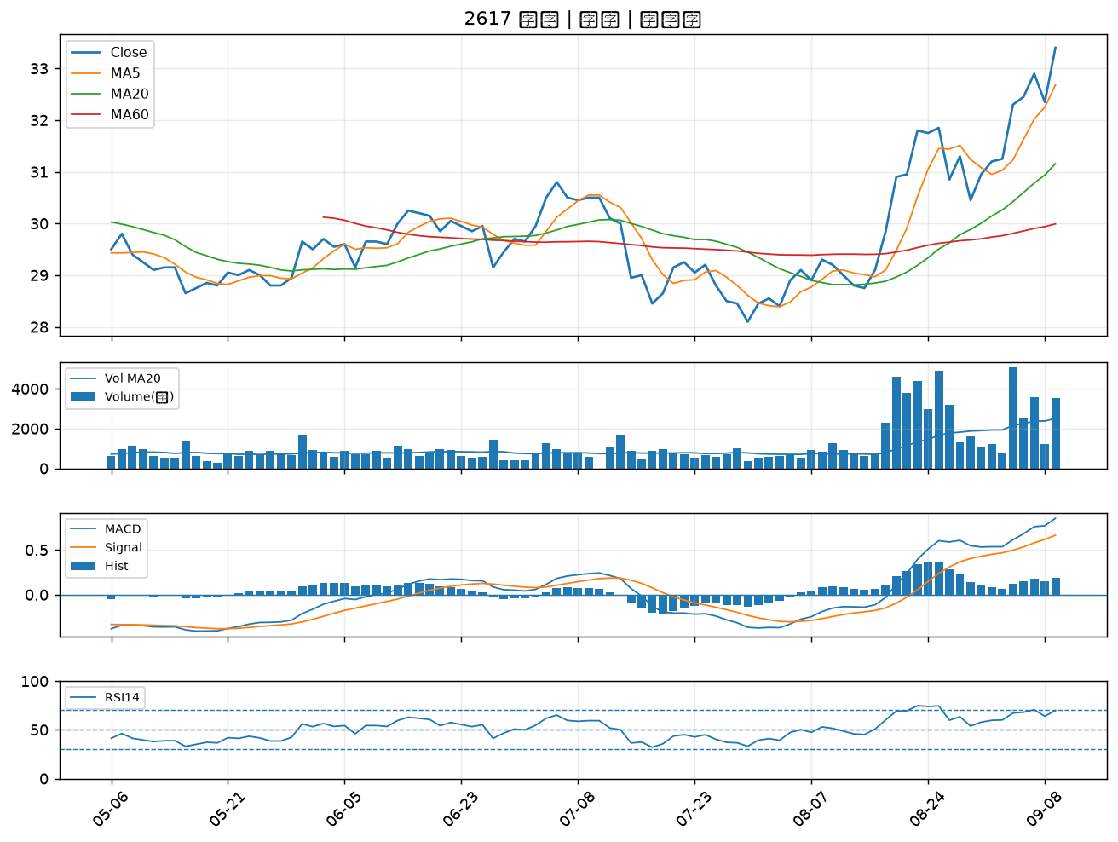

8996 高力｜A級
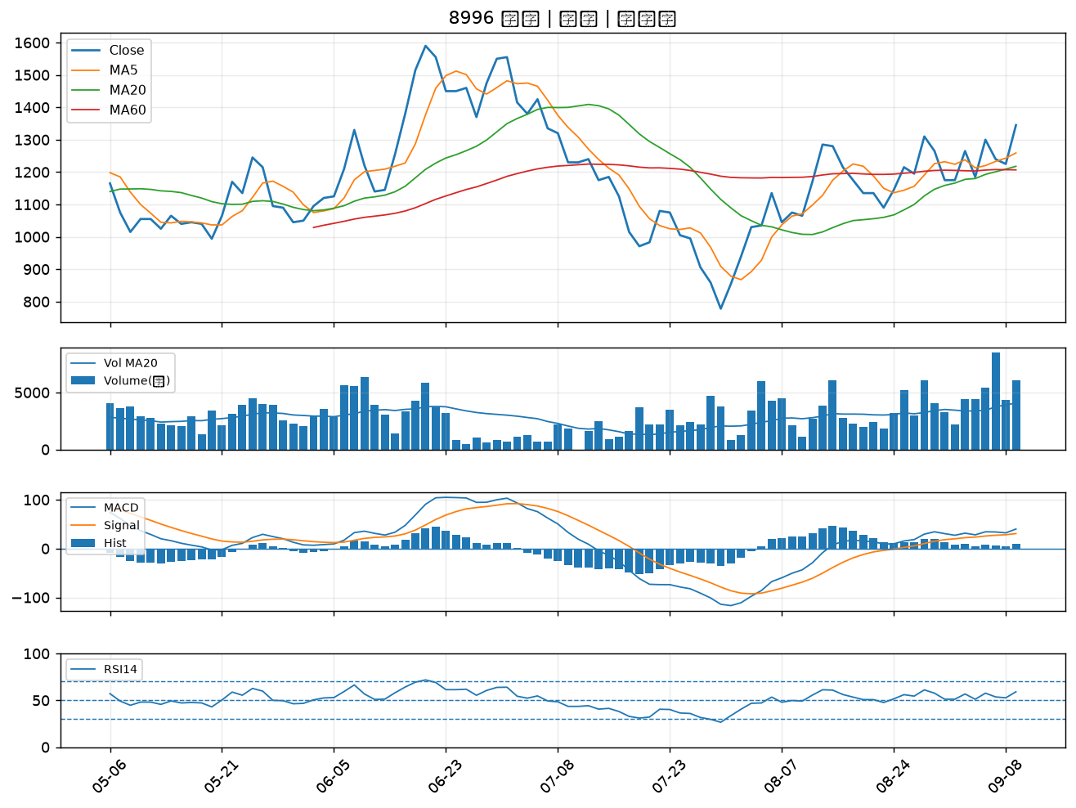

6531 愛普*｜A級
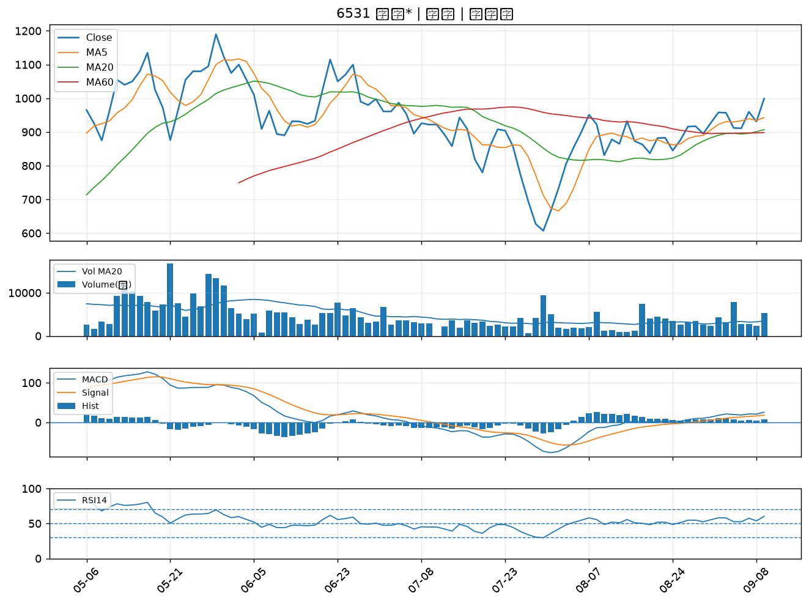

6196 帆宣｜B級
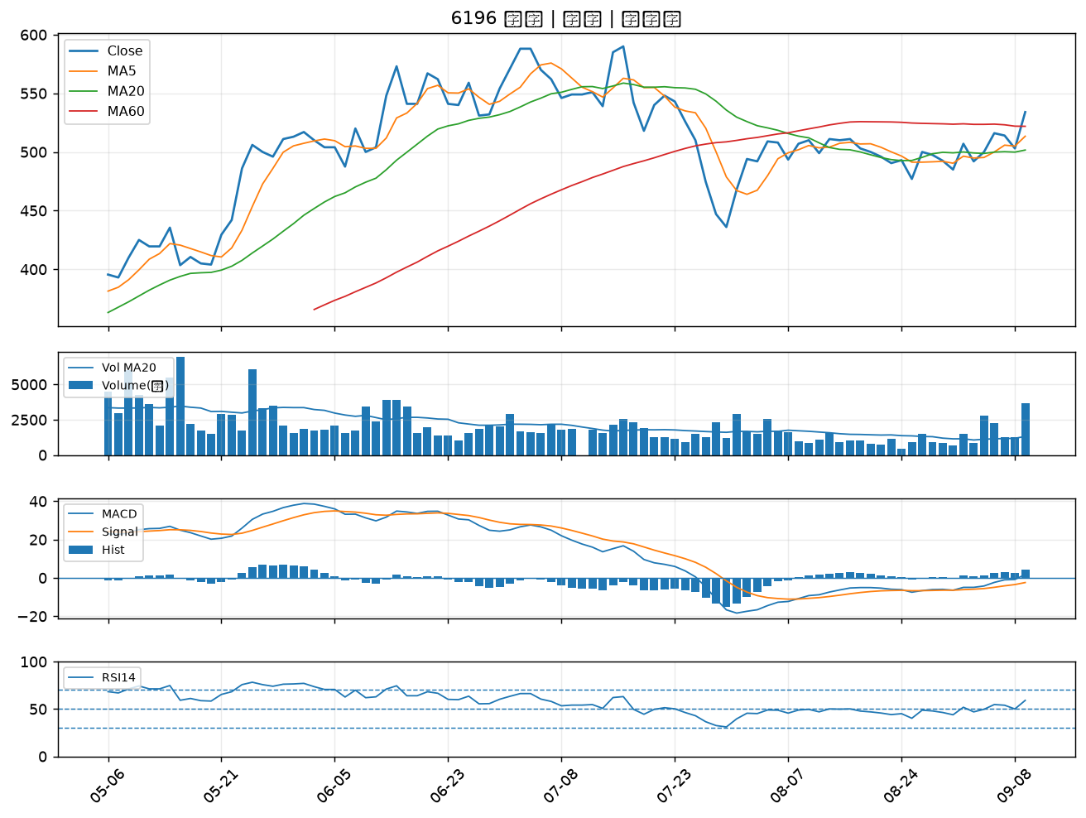

2413 環科｜B級
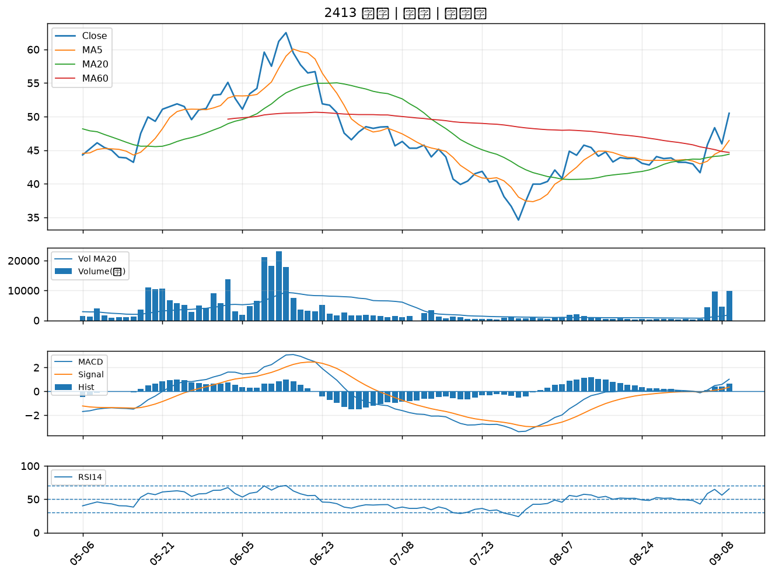

8227 巨有科技｜B級
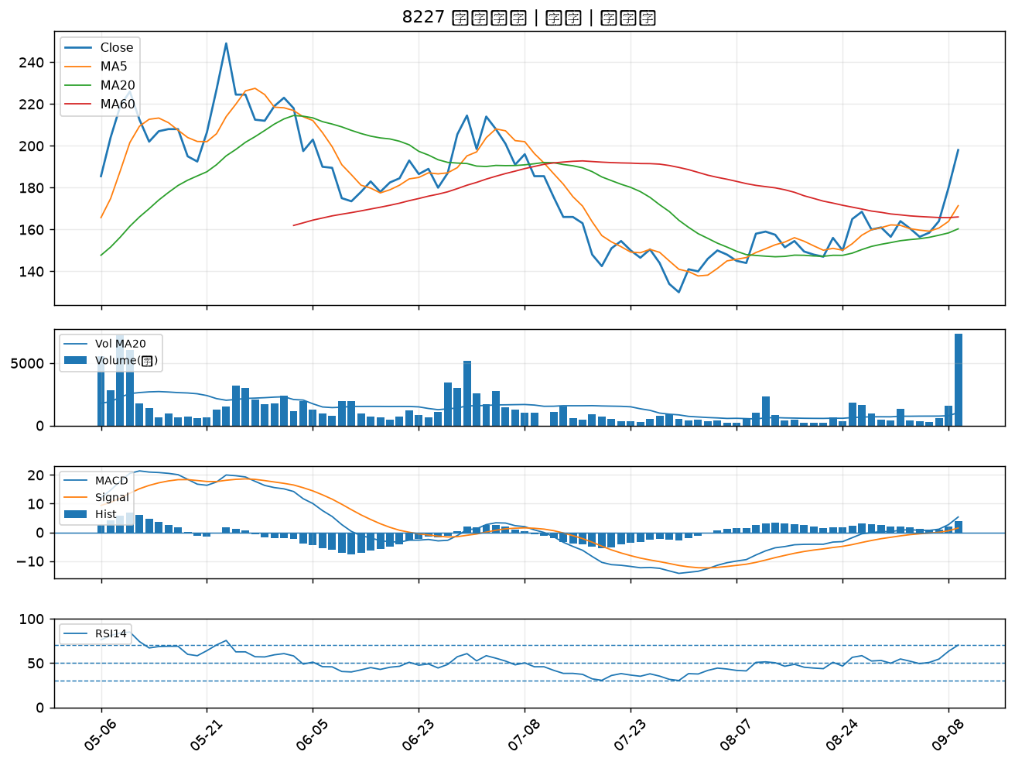

8926 台汽電｜B級
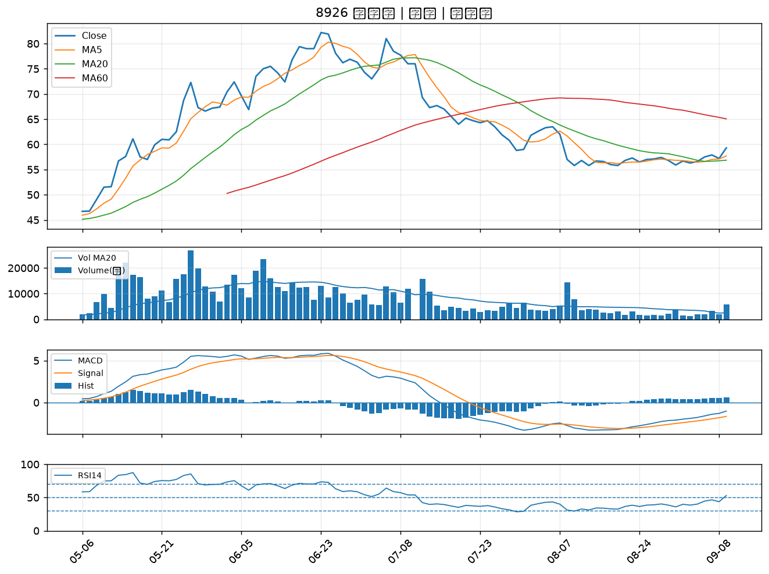

1309 台達化｜B級
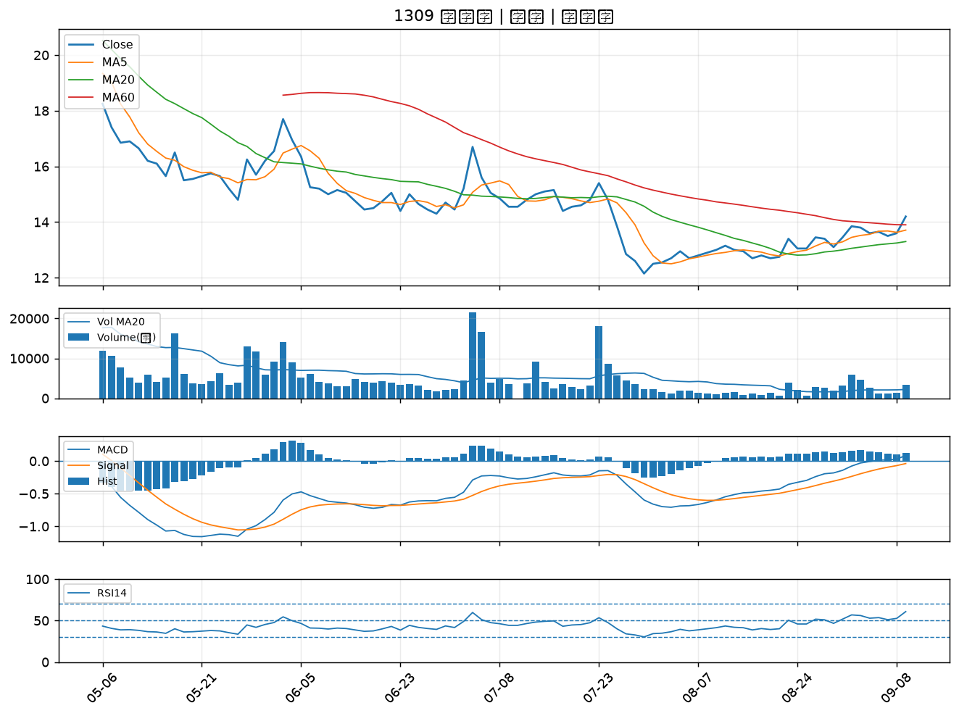

3624 光頡｜B級
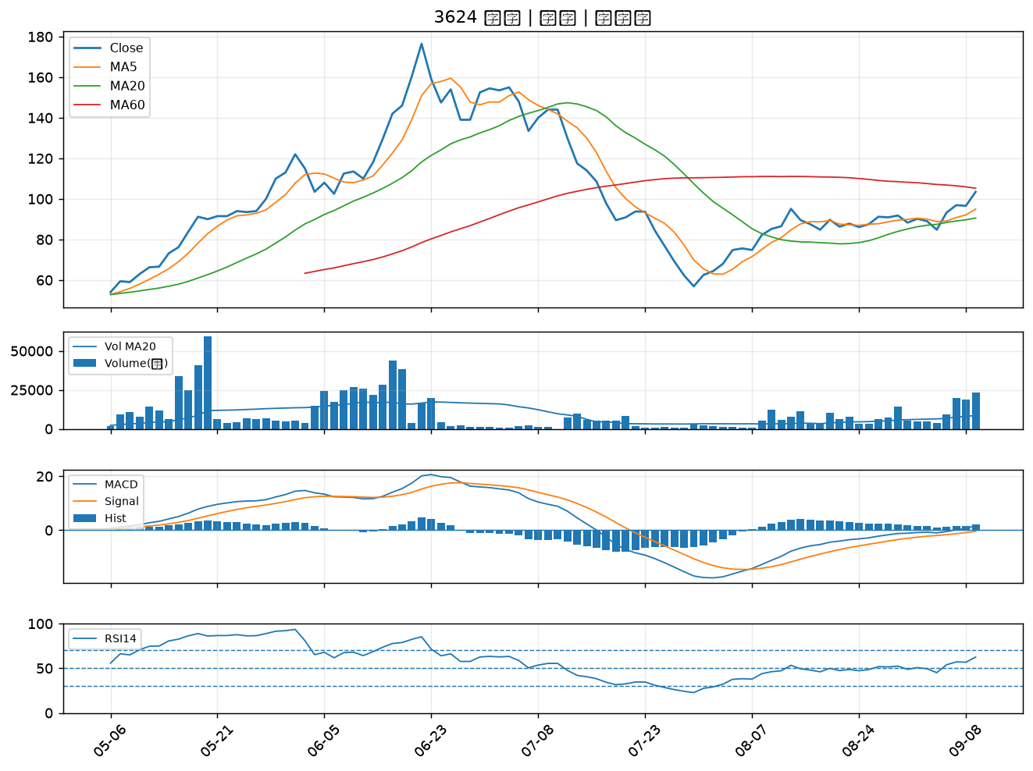

6547 高端疫苗｜B級
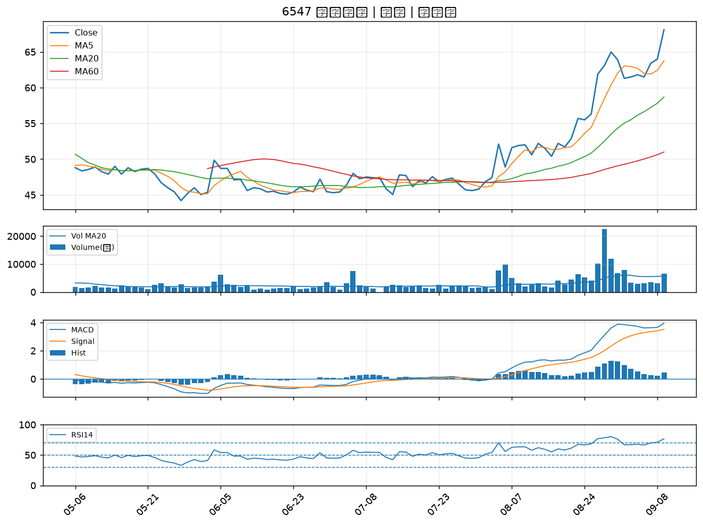

3055 蔚華科｜B級
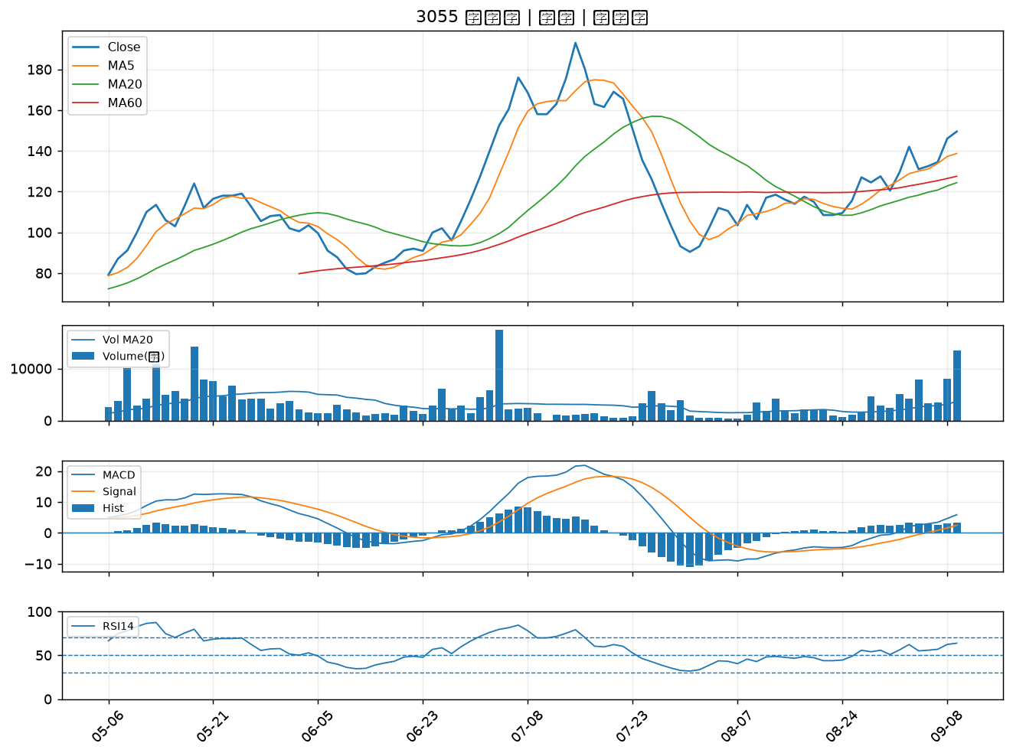

1528 恩德｜B級
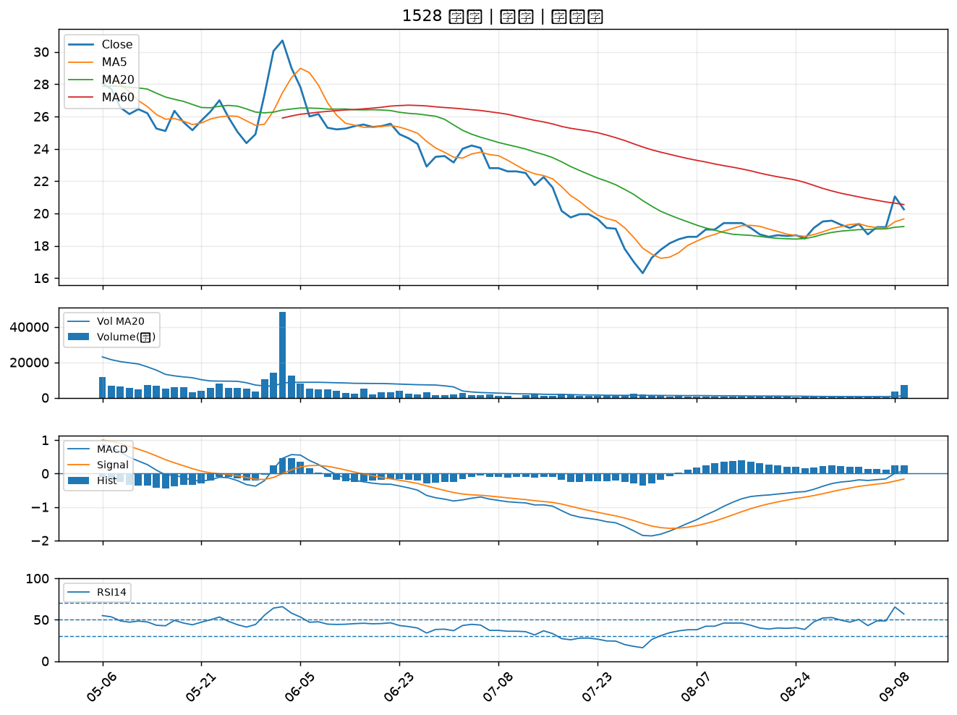

2382 廣達｜B級
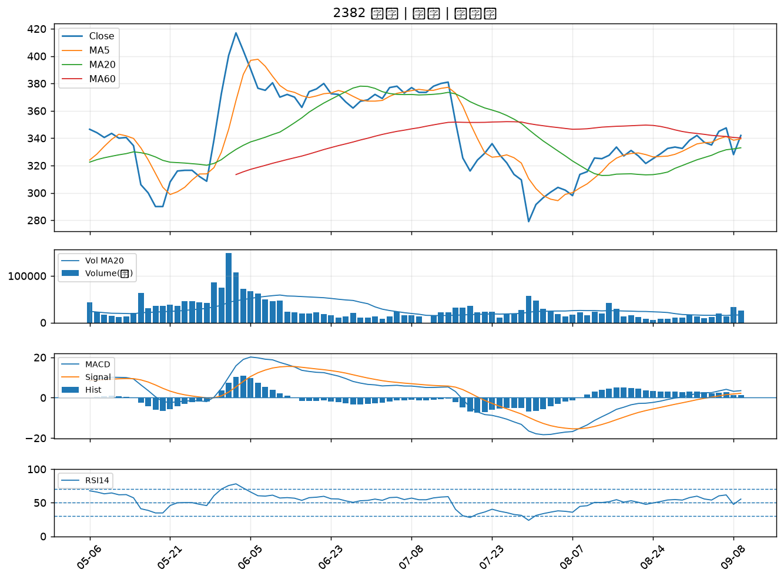

1102 亞泥｜B級
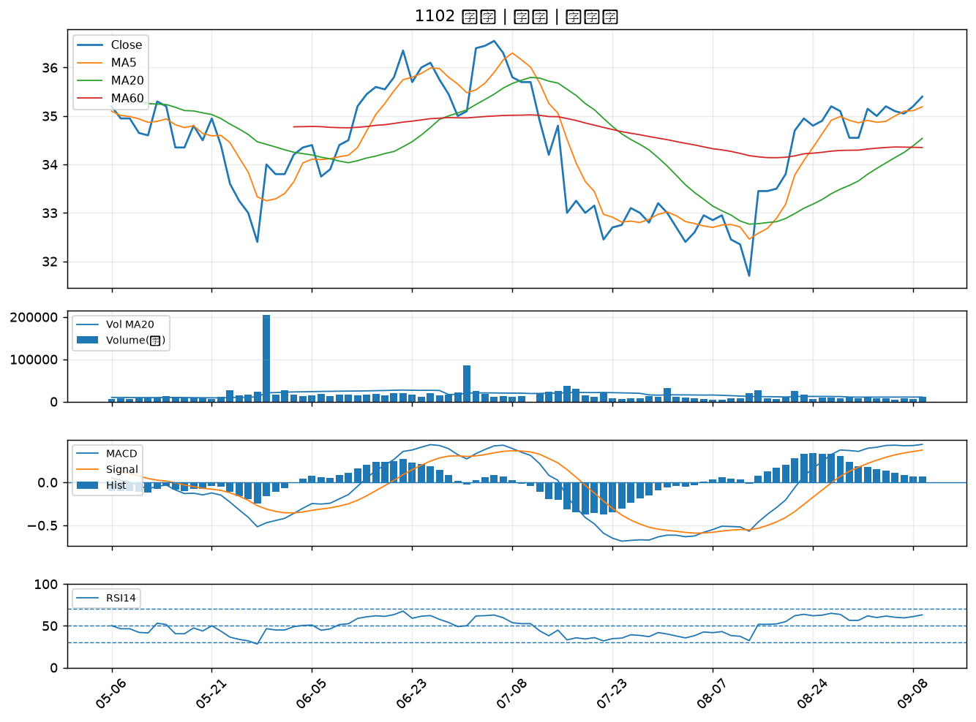

3045 台灣大｜B級
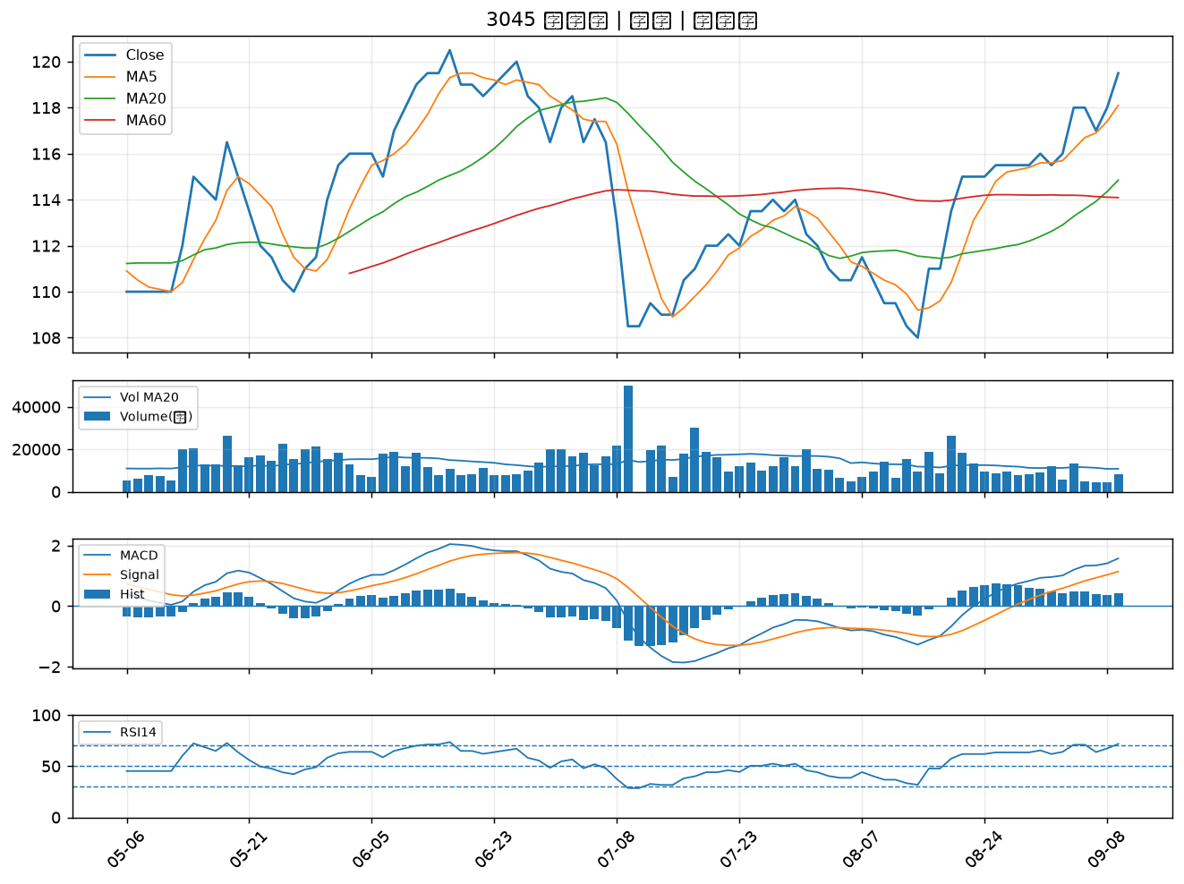

2834 臺企銀｜B級
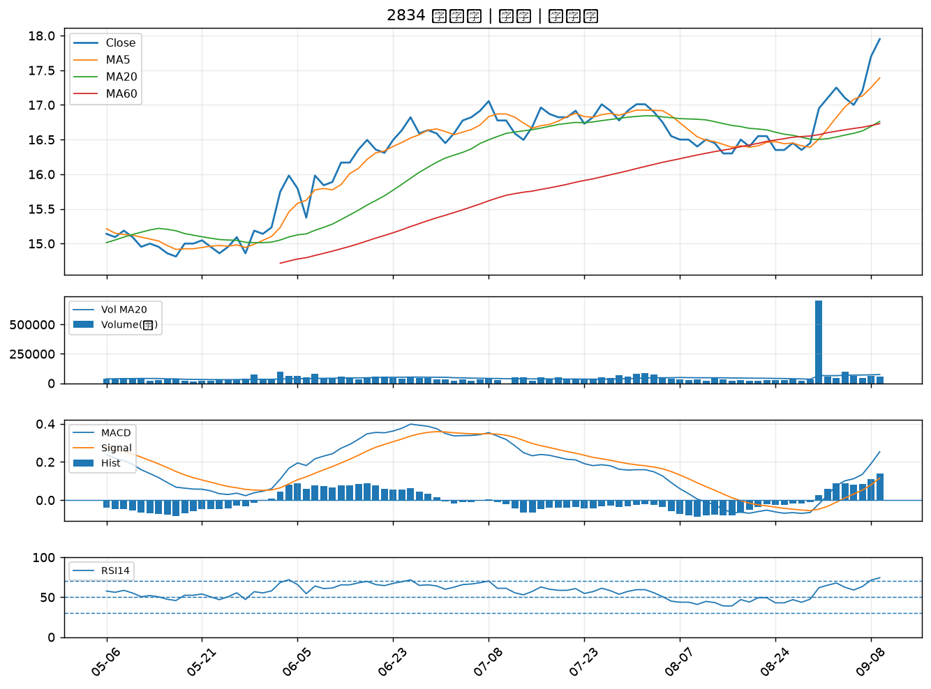

3026 禾伸堂｜B級
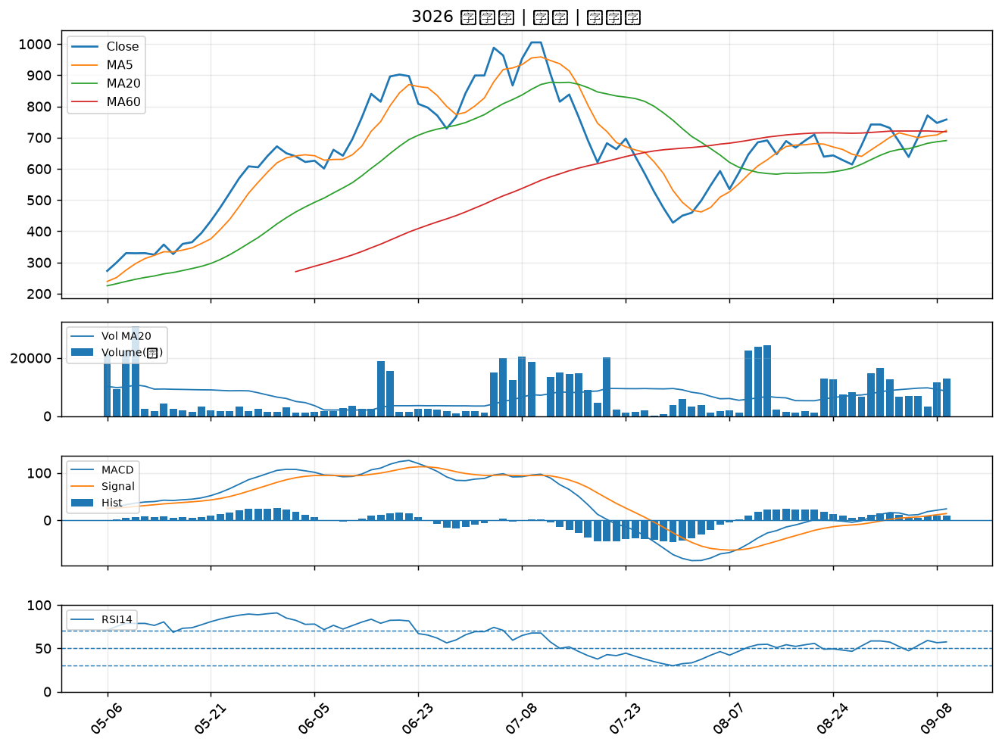

1721 國慶科技｜B級
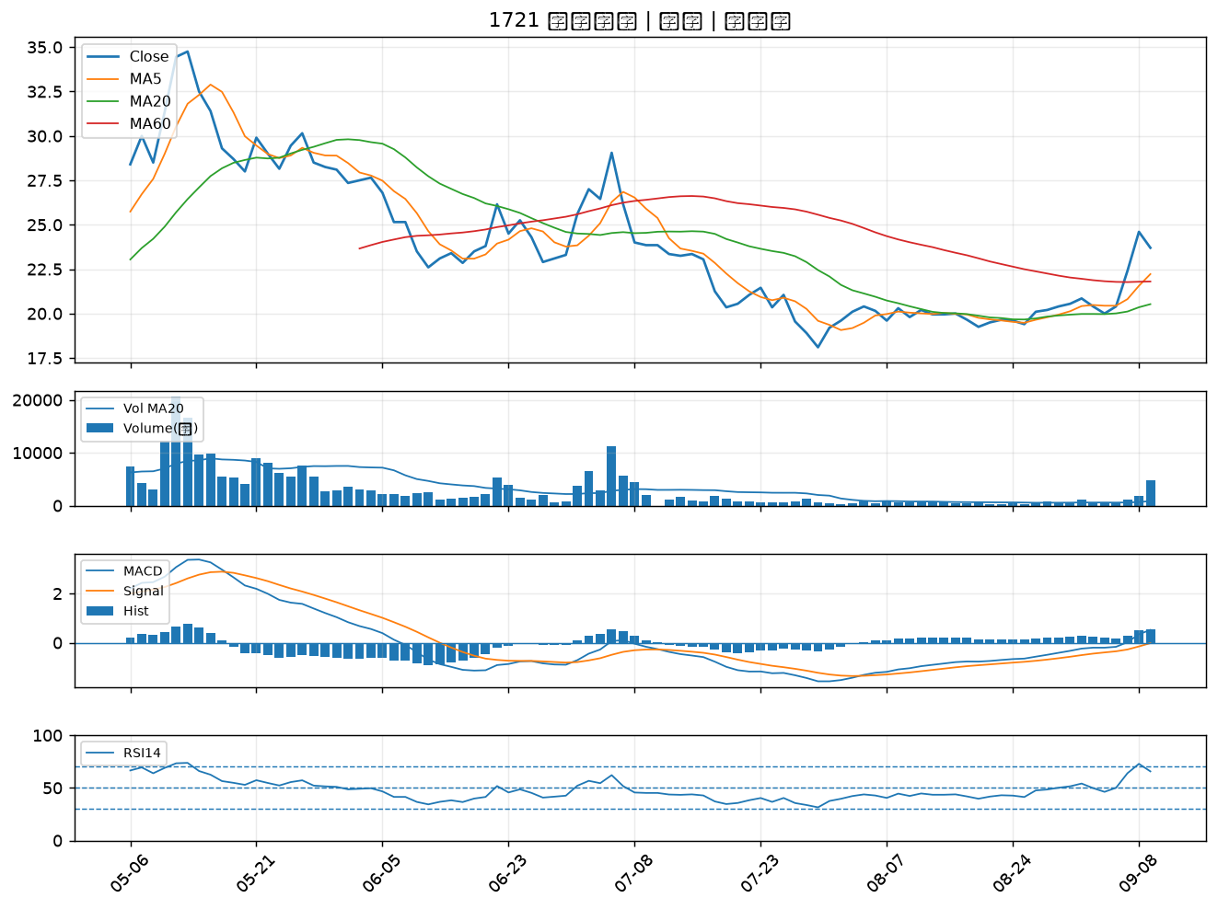

2605 新興｜B級
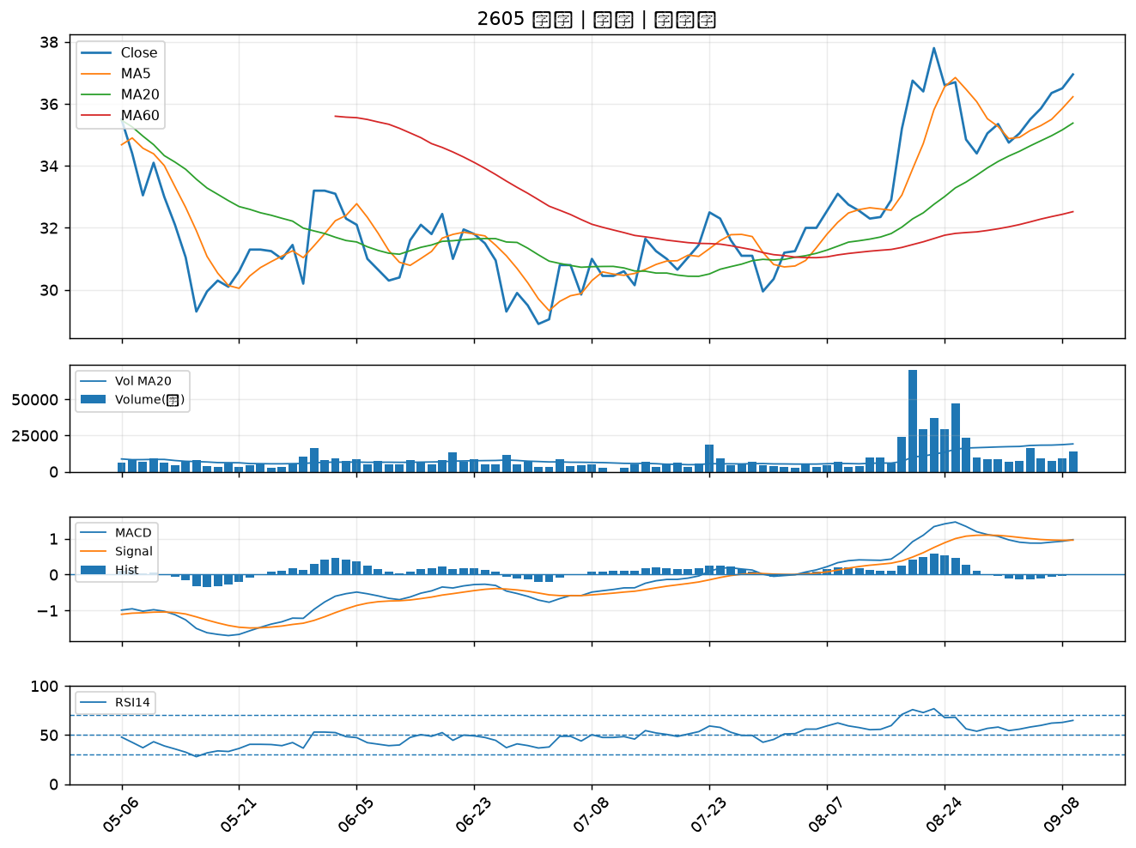

2615 萬海｜B級
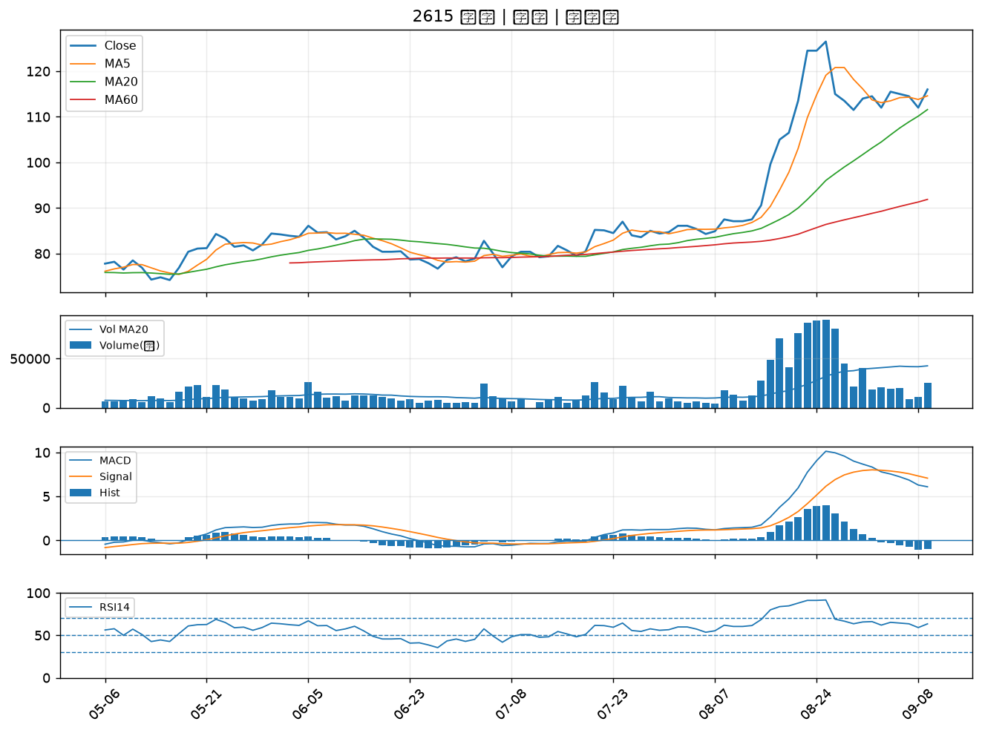

3441 聯一光｜B級
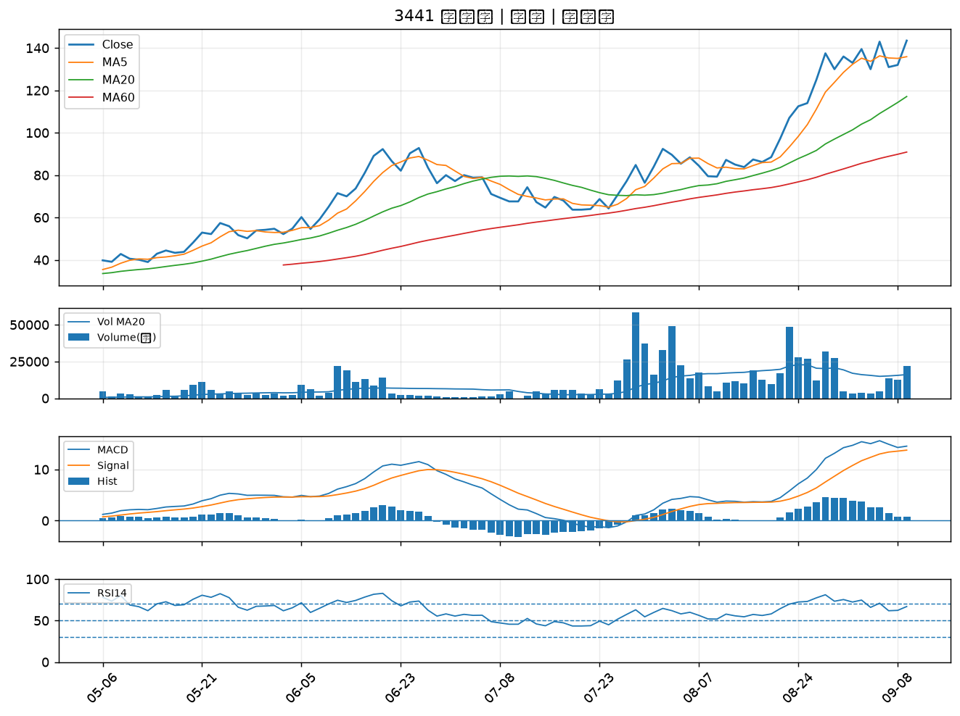

6426 統新｜B級
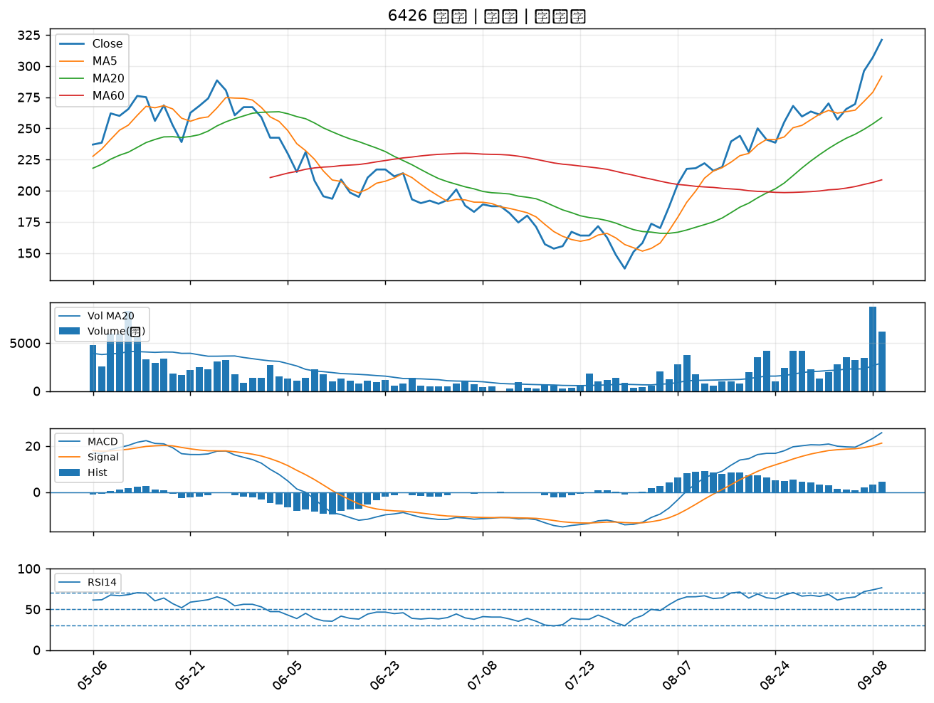

3354 律勝｜B級
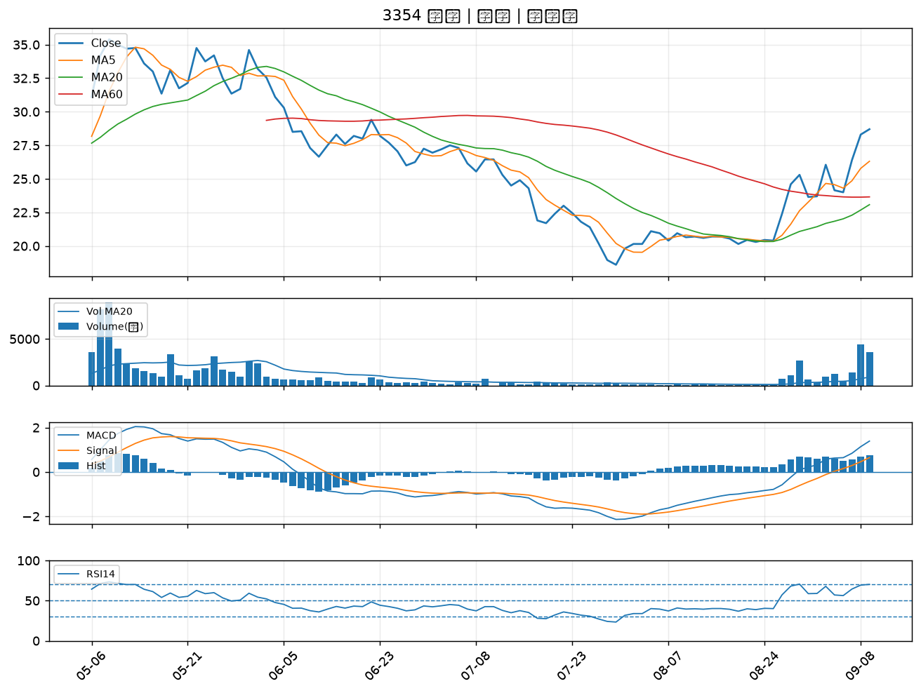

6829 千附精密｜B級
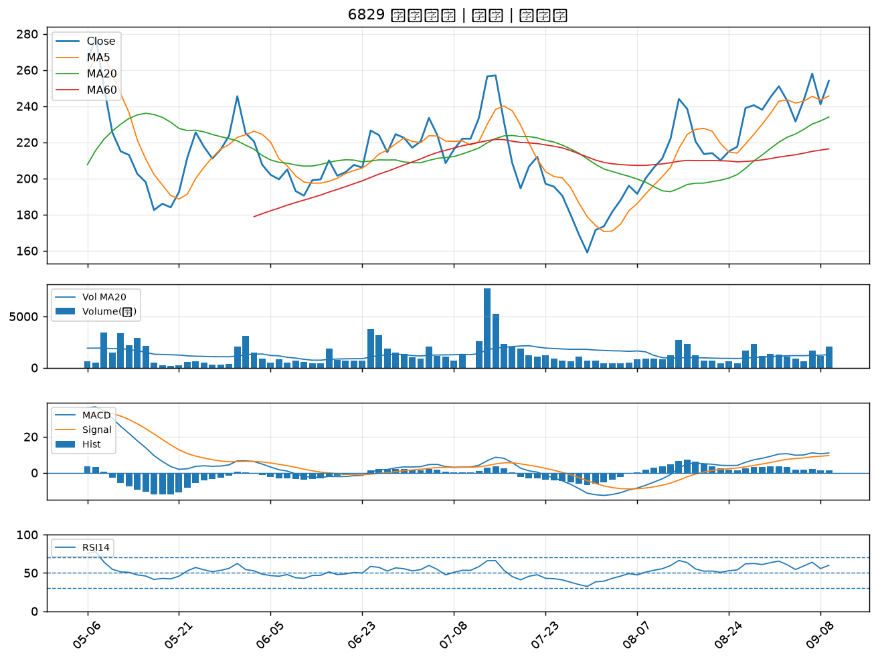

2305 全友｜B級
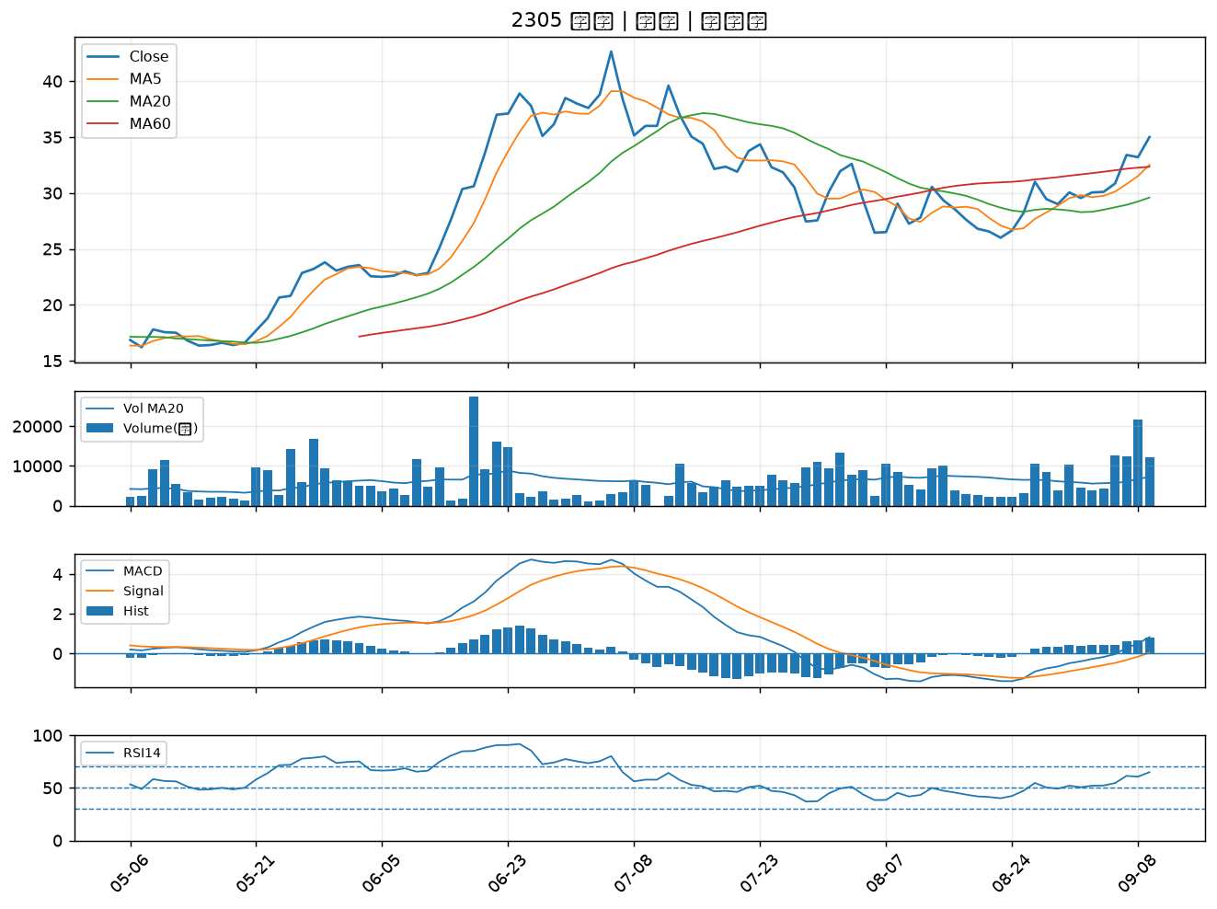

2412 中華電｜B級
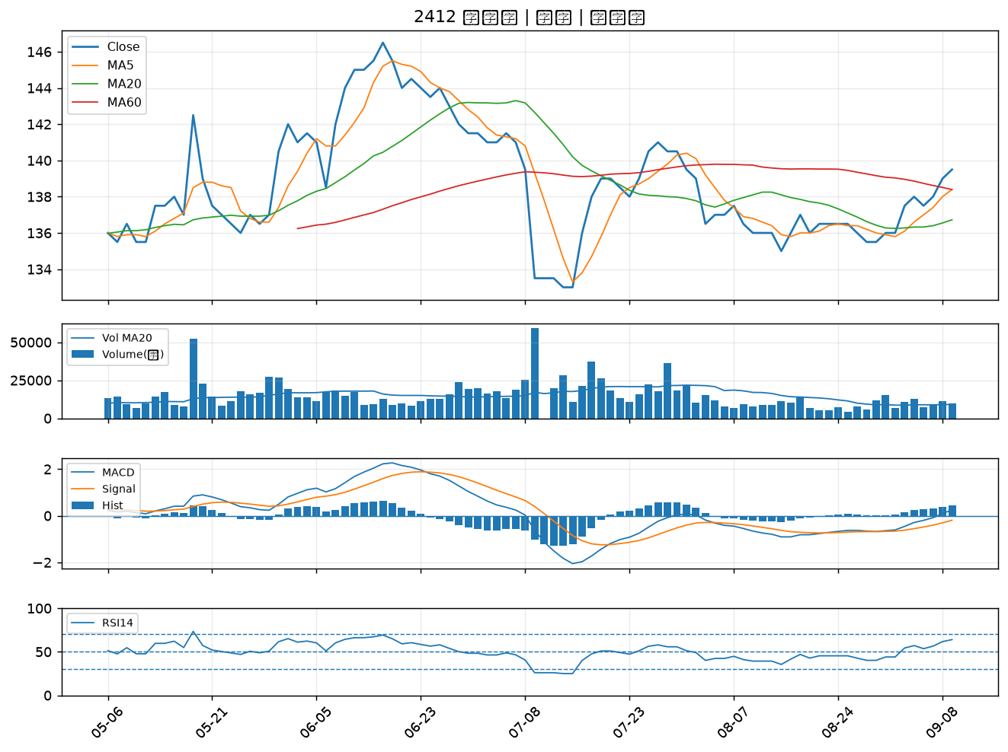

6672 騰輝電子-KY｜B級
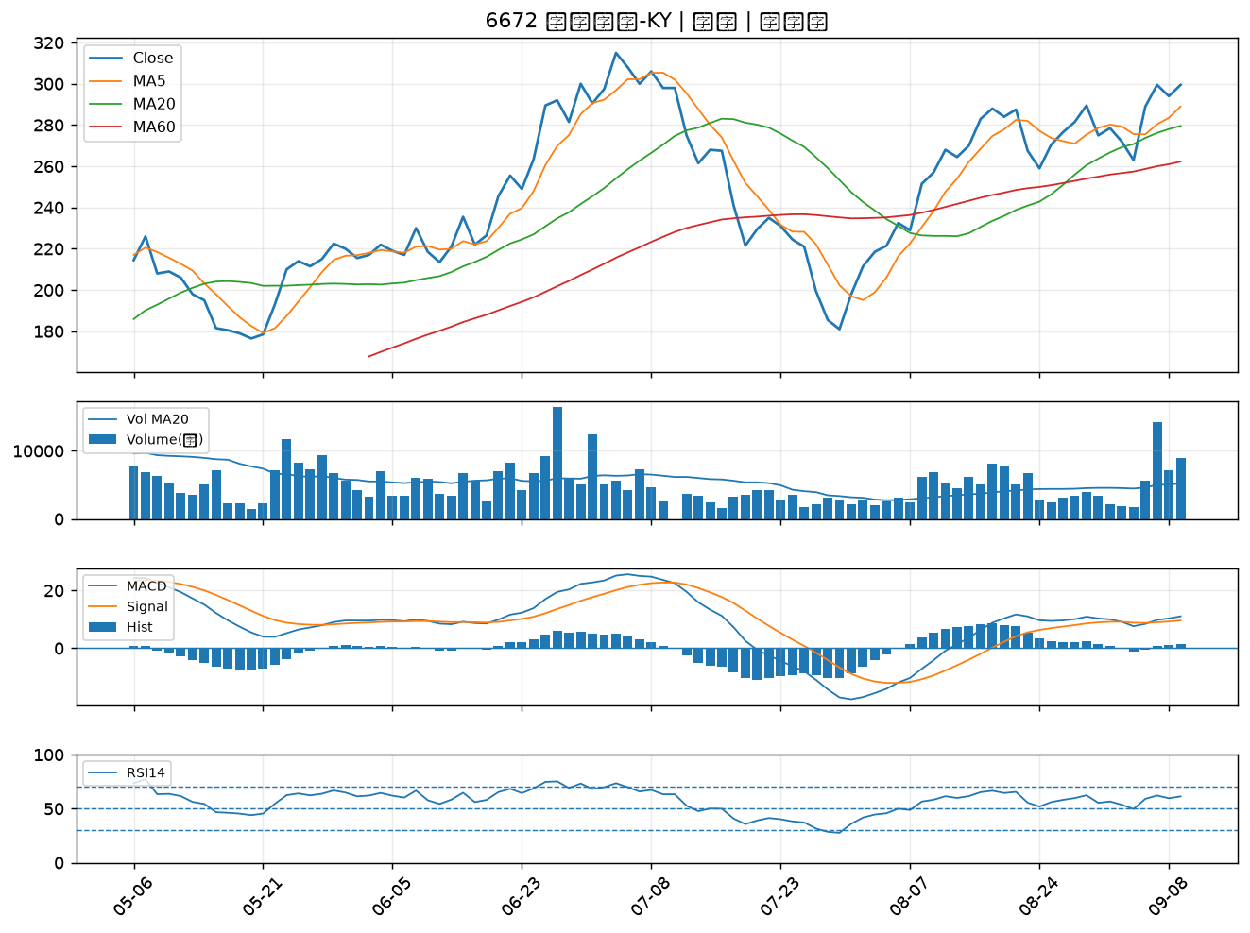

6015 宏遠證｜B級

